4600_투자부동산
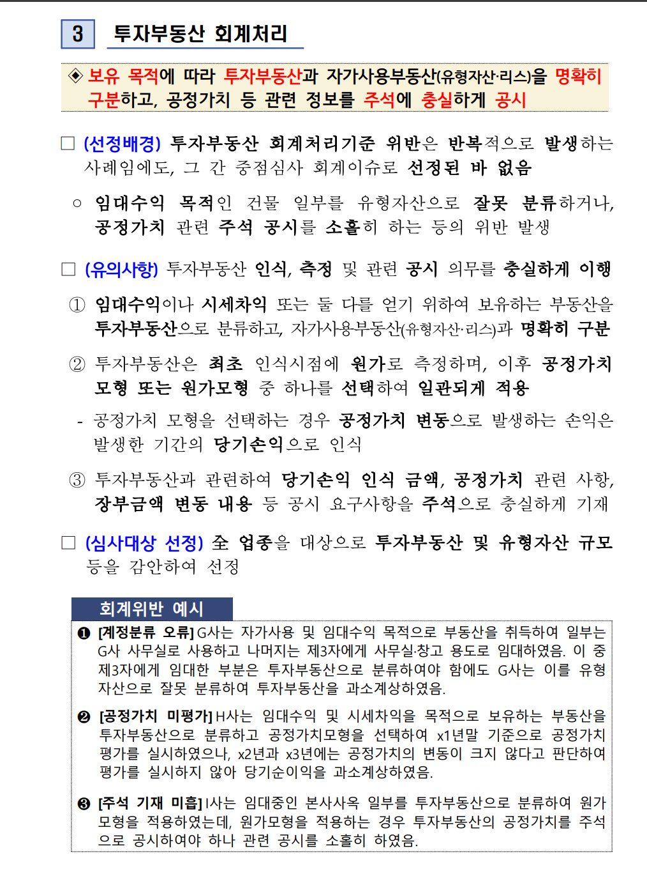
주식회사 경남제약 |  |  |  |  |  | 조서No. 4601
투자부동산
LEAD SCHEDULE
작성자 |  | 이병하 |  | 검토자 |  | 이광우
작성일 |  | 2026-07-24 |  | 검토일 |  | 2026-07-24
결산일 |  | 2026-06-30

취득원가 |  |  |  | 2026-06-30 |  |  |  | 비 고
ACCOUNT | 전기잔액 | INCREASE | DECREASE | PER BOOK | AJE | RES | FINAL | Refer | NOTE
투자부동산_토지 | 24,702,221,753 | 4,280,784,678 | 7,072,519,926 | 21,910,486,505 |  |  | 21,910,486,505
투자부동산_건물 | 4,713,606,359 | 12,292,305,202 | 11,147,763,220 | 5,858,148,341 |  |  | 5,858,148,341
투자부동산_건설중인자산 | 10,503,197,992 | 644,565,228 | 11,147,763,220 | - |  |  | -
 |  | `

합 계 | 39,919,026,104 | 17,217,655,108 | 29,368,046,366 | 27,768,634,846 | - | - | 27,768,634,846

감가상각누계액 |  |  |  |  |  |  |  | 비 고
ACCOUNT | 전기잔액 | INCREASE | DECREASE | PER BOOK | AJE | RES | FINAL | Refer | NOTE
투자부동산_건물감가상각누계액 | (864,161,100) | (374,490,987) | (67,022,507) | (1,171,629,580) |  |  | (1,171,629,580) | C720

손상차손누계액 |  |  |  |  |  |  |  | 비 고
ACCOUNT | 전기잔액 | INCREASE | DECREASE | PER BOOK | AJE | RES | FINAL | Refer | NOTE
투자부동산_건물 손상차손누계액 | - | (3,105,062,380) | (3,105,062,380) | - |  |  | - | C720
투자부동산_건설중인자산 손상차손누계액 | (3,105,062,380) | 3,105,062,380 | - | -

증감 구분
ACCOUNT | 증가 |  |  | 감소
 | 취득 | 대체 | 합계 | 처분 | 대체 | 합계
투자부동산_토지 | - | 4,280,784,678 | 4,280,784,678 | - | - | - | TRUE | FALSE
투자부동산_건물 | - | 12,292,305,202 | 12,292,305,202 | - | - | - | TRUE | FALSE
투자부동산_건설중인자산 | 644,565,228 | - | 644,565,228 | - | 11,147,763,220 | 11,147,763,220 | TRUE | TRUE
합 계 | 644,565,228 | 16,573,089,880 | 17,217,655,108 | - | 11,147,763,220 | 11,147,763,220

대체증감 | 부동산_건설중인자산에서 | 유형자산에서 | 합계 |  | 대체감소 | 투자부동산_토지로 | 투자부동산_건물로 | 매각예정자산으로 | 합계
투자부동산_토지 |  | 4,280,784,678 | 4,280,784,678 | TRUE | 투자부동산_토지 |  |  | 7,072,519,926 | 7072519926
투자부동산_건물 | 11,147,763,220 | 1,144,541,982 | 12,292,305,202 | TRUE | 투자부동산_건물 |  |  | 11,147,763,220 | 11147763220
투자부동산_건설중인자산 |  |  | - |  | 투자부동산_건설중인자산 |  | 11,147,763,220 |  | 11,147,763,220
투자부동산_건물감가상각누계액 |  | -225,729,098 | -225,729,098
 |  |  |  |  | 투자부동산_건물 손상차손누계액 |  |  | -3,105,062,380 | -3,105,062,380
 | 11,147,763,220 | 5,425,326,660 | 16,573,089,880 |  |  | 0 | 11,147,763,220 | 15,115,220,766 | 26,262,983,986
 | 유형자산에서 대체된 금액은 신규로 임대계약이 체결된 토지.건물로 임대차계약서 확인
 | 투자부동산_건물상각비 | -148,761,889
▶ 증감분석
ACCOUNT | 증감금액 | 증감비율 | 비 고
투자부동산_토지 | (2,791,735,248) | -11.3%
투자부동산_건물 | 1,144,541,982 | 24.3% |  | 투자부동산_건설중인자산에서 대체되어 증가
투자부동산_건설중인자산 | (10,503,197,992) | -100.0% |  | 투자부동산_건물로 대체되어 감소
투자부동산_건물감가상각누계액 | (307,468,480) | 35.6%

▶ 감사절차 (Audit Procedures)
No. | 감사절차 |  |  | 경영진 주장 |  | 수행여부 | 조서번호 | 비 고
1 | [총괄표 작성 및 전기 대비 검토] 당기말 잔액을 총계정원장과, 전기말 잔액은 전기감사보고서와 대조한다. 사용권자산(리스) 포함 여부를 확인하고 양연도간 유의적 변동원인을 파악한다. |  |  | E, C, CL |  | 완료 | 4600_투자부동산
2 | [투자부동산 명세서 검증] 투자부동산 명세서를 입수하여 계산검증하고 잔액이 보조부와 일치하는지 확인한다. |  |  | C, V |  | 완료 | 4600_투자부동산명세
3 | [실재성 및 소유권 확인] 중요 항목은 등기부등본을 직접 확인하여 소유권 귀속 및 담보·가압류 등 제한사항을 파악한다. 주총·이사회 의사록, 보험계약서를 검토하여 투자부동산 분류 적정성을 확인한다. |  |  | E, RO |  | 완료 | 4600-매각예정자산대체
4 | [회계정책(원가모형/공정가치모형) 이해 및 평가] 원가모형 또는 공정가치모형 적용 여부를 확인하고 전기 대비 일관성을 검토한다. 모형 변경 시 변경 사유와 소급 적용 여부를 확인한다. |  |  | V, A |  | 완료 | 4600-투자부동산_회계처리
5 | [공정가치 평가 적정성 검토] 공정가치 계산 근거자료를 검토하고 경영진에게 질문한다. 외부평가인 사용 시 전문적 자격·독립성·평가 경험을 확인한다. 신뢰성 있는 측정 불가 시 원가모형 적용의 타당성을 검토한다. 공정가치 평가손익이 당기손익으로 적절히 반영되었는지 확인한다. |  |  | V, A |  | 해당없음
6 | [감가상각비 검토 (원가모형 적용 시)] 상각방법·내용연수·잔존가치의 전기 대비 일관성을 검토하고 감가상각비를 재계산한다. |  |  | V, A |  | 완료 | 4600-투자부동산_감가상각비
7 | [관련 손익계정 연계 검토] 임대수익, 투자부동산 처분손익, 공정가치 평가손익이 적정하게 계상되었는지 관련 손익계정과 연결하여 확인한다. |  |  | C, V, A |  | 완료 | 4600-매각예정자산대체
8 | [유형자산과의 분류 적정성 검토] 유형자산 명세서 중 임대수익·시세차익 목적 보유 부동산이 투자부동산으로 분류되었는지 확인한다. 매각예정비유동자산 해당 여부도 검토한다. |  |  | E, CL |  | 완료
9 | [투자부동산 대체 검토] 투자부동산으로/에서 대체한 경우 사유의 적정성과 대체 시점 공정가치 기준 회계처리 적정성을 검토한다. |  |  | CL |  | 완료 | 4600-투자부동산
10 | [재무제표 공시사항 검토] 공시사항 점검표에 따라 회계정책, 공정가치 측정방법, 임대수익, 담보제공 현황 등 주석 기재 충분성을 확인한다. |  |  | C, CL, U, P |  | 완료 | 4600-주석

▶ 감사결론

※ 본 감사조서는 「주식회사 등의 외부감사에 관한 법률」에 따라 작성되었습니다.

4600_투자부동산_매각예정자산대체
주식회사 경남제약 |  |  |  |  |  | 조서No. 4630
투자부동산
투자부동산 매각예정자산대체

개요 | 회사는 당반기 중 신당동소재 투자부동산을 관계횟인 아센디오에 매각계약을 체결함
계약체결일 | 2026-07-07
양수기준일 | 2026-08-10
등기예정일 | 2026-08-11
매매금액 | 13,100,369,000
거래형태 | 아센디오에 대한 현물출자
외부평가기관 | 성운회계법인
외부평가기관의 의견 | 적정
감정평가기관 | 미래새한감정평가법인
소재지 | 서울 중구 신당동 60-14,15,16
면젹 | 토지: 461.7, 건물: 1,959.12
평가액
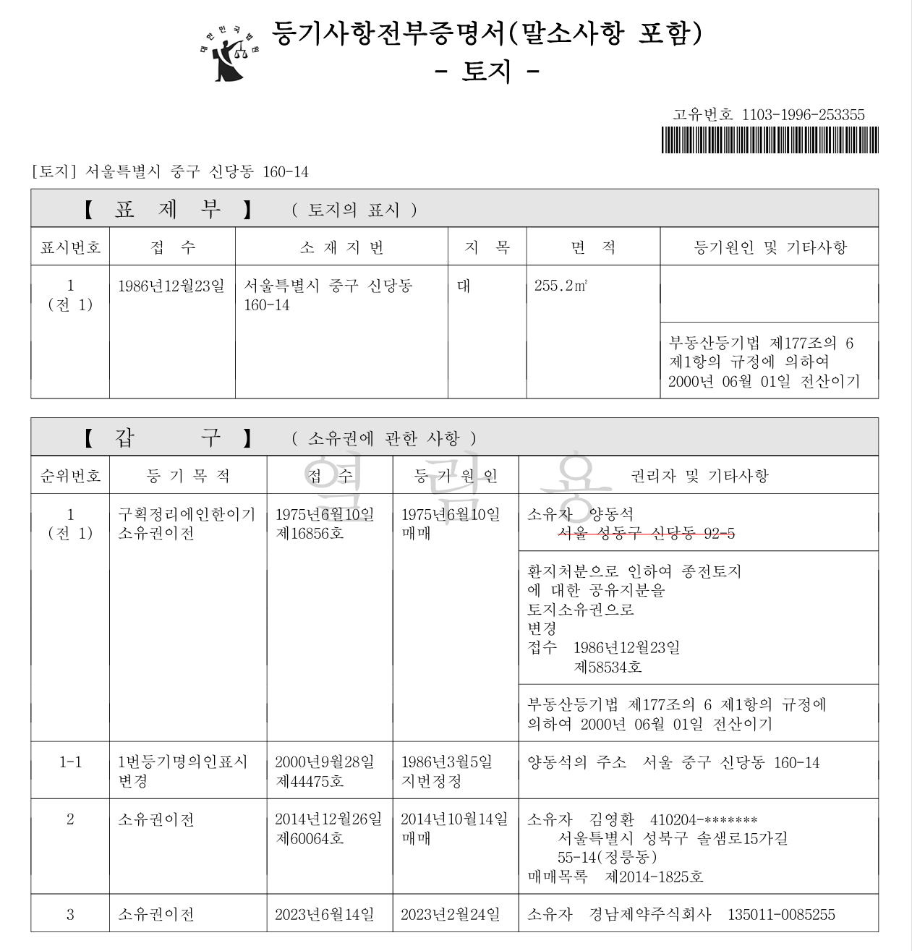
토지 | 공시지가 기준일에 의한 토지단가(원/m2) | 거래사례비교법에 의한 토지단가(원/m2) | 결정단가(원/m2) | 면적 | 감정가액
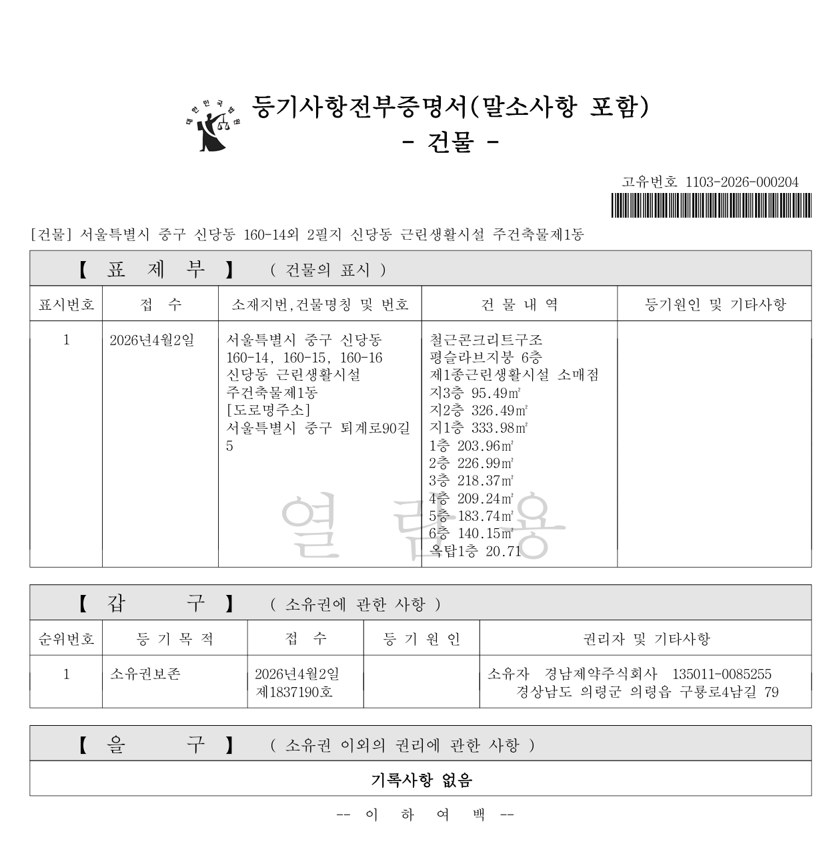
 | 17,400,000 | 17,900,000 | 17,400,000 | 461.7 | 8,033,580,000

건물 | 층별 | 공부면적 | 사정면적 | 적용단가 1) | 감정가액
 | 지3층 | 95.49 | 1938.41 | 2,600,000 | 5,039,866,000
 | 지2층 | 326.49
 | 지1층 | 333.98
 | 1층 | 203.96
 | 2층 | 226.99
 | 3층 | 218.37
 | 4층 | 209.24
 | 5층 | 183.74
 | 6층 | 140.15
 | 옥탑1층 | 20.71 | 20.71 | 1,300,000 | 26,923,000
 | 합계 |  |  |  | 5,066,789,000
 |  |  |  |  | TRUE
 | 1) 적용단가는 재조달원가를 사용

매각예정자산대체분개> | 투자부동산_건물감가상각누계액 | 67,022,507 | 투자부동산_토지 | 7,072,519,926
 | 투자부동산_건물손상차손누계액 | - | 투자부동산_건물 | 11,147,763,220
 | 매각예정자산 | 13,100,369,000
 | 매갹예정자산 손상차손 | 5,052,891,639

